상품제안서
스프링 콤마 피콕그린 다이어리 18절/25절/32절 | 상품코드: S29180

 |  |  |  |  |  |  | 02-713-8555 | www.synergygift.co.kr
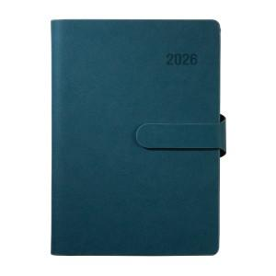

【상세/제작정보】 | <p><span style="font-size: 14pt;">※ 운임비 박스당 5,000원(VAT별도)​ 발생 됩니다.</span></p><p><span style="font-size: 14pt;">(18절 - 30개입 / 25절 - 34개입 / 32절 - 40개입)</span></p>

【인쇄/포장옵션】 | 불박, 금박, 은박 / 포장불가능

【공급단가】 | 수량 | 100~ | 200~ | 500~ | 1,000~ | 3,000~
*VAT별도 | 32절 노트식 | 7,550원 | 7,350원 | 7,050원 | 6,900원 | 6,800원
 | 25절 노트식 | 8,400원 | 8,200원 | 7,850원 | 7,700원 | 7,550원
 | 18절 노트식 | 9,150원 | 8,900원 | 8,550원 | 8,400원 | 8,250원

【상품 URL】 | https://www.synergygift.co.kr:443/src/goods_detail.php?gdno=29180

